进口柑橘验货台账
序号 | 标签图片 | 产地国家 | 出口商/包装厂 | 品牌 | 品种 | 品类 | 包装箱型 | 计数规格 | 等级 | PUC | 果园号 | PHC/Depot | GGN | 冷库/仓储 | 批次/日期编码 | 采后药剂处理 | 是否Sunkist贴牌 | 备注
1 |  | 南非 | DIMPHO FRUITS (PTY) LTD T/A IMPALA CITR UNIT 2, 10 PLEIN STREET DURBANVILLE 7550 | IMPBK | Witkrans Navelate (Navel Type) | Navel晚熟脐橙 | A15C | 4/56 (56果) | Class 1 | D17144 | N151 | D1813 | 4050373398644 | MFT-D | Comm OR / Batch 5701 / Pack Ref 1323 / Inv Code WA | Pyrimethanil + Imazalil + Thiabendazole + Fludioxonil + Wax (E903) | 否 | 输往中华人民共和国（Exported to the People's Republic of China）标签；Target Market: NI；Inspection Group 1；箱体深色（黑底），箱面顶部大字红色白边「IMPALA CITR」；纸张霉斑较重；关联：同冷库 第8、22、25、34、36箱
2 |  | 南非 | CAPESPAN SOUTH AFRICA (Pty) Ltd, Old Oak Office, 1st Floor Edmar Street, Bellville, 7530, South Africa | OS | Cambria Navels | Navel早中熟脐橙 | A15C | 4/56 (56果) | Class 1 / Grade 1A | L7254 | 39 | L1000 | 4049929769106 | ACS | Pack date 0323 13:27 / Inv SJ / 202630 / H5953 / CPF_China_ACS_CA | Wax (E903) + Imazalil + Thiabendazole + Ortho-phenylphenol + Azoxystrobin | 否 | 输往中华人民共和国（Exported to the People's Republic of China）标签；Target Market: NI；箱体橙色，箱面印玻璃杯/餐具标志与 20-PAP 回收标志，左下角印「A15C / 65 mm (E) / 45 mm (I)」；标签左侧有条码
3 |  | 南非 | GROEP 91 UITVOER, FARM RIVERSIDE, GIYANI ROAD R529, LETSITELE, 0885 | MAMBA | Valencias (Valencia Type) | Valencia夏橙 | A15C | 4/56 (56果) | Class/Cat 1 | D17173 | 1402 | D5474 | 4049928986672 | PRECOOL-D | Batch AAC32 / Pack Ref 2103 | Imazalil + Thiabendazole + Pyrimethanil + Wax (E903, E904) | 否 | 输往中华人民共和国（Exported to the People's Republic of China）标签；Target Market: NI；Inspection Group 1；箱体明黄色，箱面灰色/深蓝大字「MAMBA」几何图案，箱底开有橙色瓦楞孔；标签底部印 Printed by Paltrack Software V3.125.1；GGN 在标签上出现两处且号码一致（4049928986672）
4 |  | 澳大利亚 | Mildura Fruit Company, The Crescent Mildura, Victoria, Australia 3500, Ph +613 5021 1644 | — | Afourer Seedless Mandarin | Mandarin无籽柑 | — | Size 240 (240果) | Class 1 | — | 1556-28 | — | — | — | V3069 Est: 2883 / 条码 2600200152230039508 / AESI - Skist Citr - 60X40BE - 54 - Class 1 | — | 是 | 标签正中印 FOR CHINA（目标市场中国）；右下角 Grown In Australia 三角形袋鼠标志；箱体为整幅橙子图案纸箱；标签左侧竖排条码；标签下沿有「Skist Citr」字样（Sunkist 变体）
5 |  | 澳大利亚 | Mildura Fruit Company, The Crescent Mildura, Victoria, Australia 3500, Ph +613 5021 1644 | — | Washington Navel Orange | Navel华盛顿脐橙 | — | Count 88 (88果) | Standard | — | 1062-17 | — | — | — | V3069 Est: 2883 / 条码 2600000101992335063 / WASH-GEN CIT-C6-PP-75-Standard | — | 否 | 标签正中印 FOR CHINA（目标市场中国）；右下角 Grown In Australia 三角形袋鼠标志；箱体为橙子/柠檬图案纸箱，底部绿底黄字「AUSTRALIAN」横带；右上角有黄绿色大字品牌图案但被截断；标签左侧竖排条码
6 |  | 南非 | ZESTFRUIT (PTY) LTD, 43 MARK STREET, STELLENBOSCH, 7600 | MAHEL | Midknights (Valencia Type) | Valencia夏橙 | A15C | 4/56 (56果) | Class/Cat 1 | D6595 | R18 | D5476 | 4049928955807 | MAERSK CATO RIDGE COLD STORAGE (PTY) LTD | Pack Ref 0403 / Inv Code CN（Batch 栏空白） | Imazalil + Pyrimethanil + Wax (E904) | 否 | 箱体为白底蓝字的 MAHELA BOERDERY 箱（箱面可见蓝色大字残迹「LA®」「ERY」及 R71 / Junction / 电话 …1600 与 …1601）；关联：同冷库 第7、12、23箱；同PHC 第7、23箱；同GGN 第7、23箱
7 |  | 南非 | ZESTFRUIT (PTY) LTD, 43 MARK STREET, STELLENBOSCH, 7600 | MALA | Midknights (Valencia Type) | Valencia夏橙 | A15C | 5/64 (64果) | Class/Cat 1 | D6611 | K21 | D5476 | 4049928955807 | MAERSK CATO RIDGE COLD STORAGE (PTY) LTD | Pack Ref 1103 / Inv Code CN（Batch 栏空白） | Imazalil + Pyrimethanil + Wax (E903) | 否 | 输往中华人民共和国（Exported to the People's Republic of China）标签；Target Market: NI；Nett Mass 15,5 kg；Inspection Group 1；箱体白色带黑色方框，箱面左侧印黑色大字「MAHELA®」「BOERDERY」及地址电话、玻璃杯/餐具标志与 20-PAP 回收标志；箱体下沿印「PRODUCE OF SOUTH AFRICA」及「H / A15C」；箱体顶部透气孔露出白色包装纸；上方压着黄蓝配色的纸箱；标签 GGN/GLN 欄两处，左侧为 4049928955807，右侧 GGN 空白后接 GLN；Printed by Paltrack Software；关联：同冷库 第6、12、23箱；同PHC 第6、23箱；同GGN 第6、23箱
8 |  | 南非 | FRUITONE PTY LTD, 22 COTILLION PLACE, TECHNO PARK, STELLENBOSCH, 7600 | FO | Midknights (Valencia Types) | Valencia夏橙 | A15C | 4/56 (56果) | Class 1 | D5611 | 6A | D7125 | 4049929954106 / 4049928382832 | MFT-D | Batch ORCN / Pack Ref 4403 / Inv Code CN | Imazalil + Thiabendazole + Wax (E903, E904) | 否 | 输往中华人民共和国（Exported to the People's Republic of China）标签；Target Market: NI；Inspection Group 1；箱体深色（黑底）带白色方框，箱面右上可见白色大字「FRU...」（被截断）与蓝色打包带；标签 GGN 为两个不同号码：PUC 下方印 4049929954106，PHC/Depot 下方印 4049928382832；Printed by Paltrack Software V3.125.3；关联：同冷库 第1、22、25、34、36箱
9 |  | 南非 | JJ De Nysschen (PTY) LTD, Farm Junction 521, Letsitele, 0885, Limpopo, South Africa | CITRUSPAC | Valencia | Valencia夏橙 | — | 5/64 (64果) | 1级 | D6797 | D20 | D5596 | 4063061349859 | GOCHILL | Date Code 0303 | Imazalil + Thiabendazole (E903, E904) | 否 | 橙红色箱体；箱面大字 CITRUSPAC。标签首行「输往中华人民共和国 / Exported to the People's Republic of China」；Commodity: Oranges。橙底贴纸为公司名+地址，其上印 PUC:D6797 与 GGN。箱底印 FRUIT TRADE INTERNATIONAL、info@ftifresh.com、ftifresh.com；关联：同冷库 第14、19、21、26、29箱
10 |  | 南非 | ALLIANCE FRUIT (PTY) LTD, R531 Farm Moriah, Hoedspruit, 1380, South Africa | ALLIANCE | Midknights (Valencia Type) | Valencia夏橙 | D15D | 2/50 (50果) | 1级 | D8783 | 92 | D18433 | 4049929243096 | ECS-D | Pack Date 0103；Inv. Code CN；D.O.H. 18/07/2026 | Chlorine Hypochlorite + Imazalil + Wax | 否 | 蓝色箱体；箱面大字 ALLIANCE，箱侧重复印 ALLIANCE FRUIT 联系信息 R531…Hoedspruit 1380、marketing@allia…、www.allianc…。标签首行「输往中华人民共和国 (Exported to the People's Republic of China)」；Commodity OR / ORANGES；Target Mkt NI；PHC/Depot D18433；Insp. Group 1；标签印 D.O.H. 18/07/2026；标签 Brand/Mark 栏：ALF；GGN 4049929243096 与 GS1 校验位不符（按前12位应为 5），按标签印字照录；关联：同冷库 第24、32、35、38箱
11 |  | 南非 | Dole South Africa (Pty) LTD, 26 Bella Rosa Street, Bellville, 7530, South Africa | RSTB | Valencias (Valencia Type) | Valencia夏橙 | A15C | 5/64 (64果) | 1级 | D0341 | 20 | D1781 | 4049929497382 | FPT-D | Pack Ref 9402；Inv Code WD；Prod Char TVG1D | Imazalil + Thiabendazole + Wax (E903, E904) | 否 | 黑色箱体、白色星星 logo 满印；箱面印 BOERDERY 321 BK、红字 CITRUS、PRODUCE OF SOUTH AFRICA。标签首行「输往中华人民共和国」；Commodity OR / ORANGES；Inspection Group 1；GGN 两行印同一号码；右下角白贴 G/A15C；箱内果实呈粉色（西柚样外观）；GLN/CoC: 6009644340002；关联：同冷库 第37、39箱
12 |  | 南非 | SUNFED (PTY) LTD, Farm Grove Bath Portion 13, Soleil Packers, Hoedspruit, 1380, Limpopo | SUNFED | Midknights (Valencia Type) | Valencia夏橙 | A15C | 4/56 (56果) | 1级 | D5172 | B16 | D8957 | 4063651388862 | MAERSK CATO RIDGE COLD STORAGE (PTY) LTD | Pack Ref 3203；Inv Code CN | Imazalil + Thiabendazole + Wax (E903, E904) | 否 | 白色箱体、蓝色封箱胶带；箱面印 PRODUCE OF SOUTH AFRICA、20 PAP 回收标志、A15C EP。标签首行「输往中华人民共和国」；Commodity OR / ORANGES；Target Market NI；Inspection Group 1；箱角印公司信息 SUNFED (PTY) LTD / Soleil Packers Hoedspruit、Tel +27 (0)73 015…、E-mail jacobus@sunfe…。本箱叠有两张内容基本相同的标签（仅其中一张印出 Storage Facility）；标签 Brand/Mark 栏仅见 SUNF…，余被上层标签遮挡；关联：同冷库 第6、7、23箱
13 |  | 南非 | Marble Hall Citrus (PTY) LTD, Portion J83 Tolkraal, Marble Hall 0450, South Africa | PHX | Valencias | Valencia夏橙 | A15C | 88/7 (Count/Size Ref) | 1级 | D17007 | ORCHB | D9172 | 4049929947153 | — | Batch No D9172-086CL；Inv Code WA；Pack Ref 1203 | — | 否 | 黑色箱体；箱面印橙色品牌大字（顶部 S…X）、@impalacitrus.co.za、PRODUCE OF SOUTH AFRICA；右下角白贴 C/A15C；CoC 4069453300194；Target Market IN；Packed By Marble Hall Citrus；标签无 Treated with 栏
14 |  | 南非 | Kallos Global, Kings Court, 4 Church Street, Durbanville 7550, South Africa | RKM | Delta Seedless (Valencia Type) | Valencia夏橙 | A15C | 5/64 (64果) | 1级 | D9480 | 7 | D7291 | 4063061886699 | GOCHILL | Date Code 9302 | Imazalil + Wax (E904, E903) | 否 | 紫红（酒红）色箱体；箱面白字 CITRUS / AGRUMES；右上橙白 ROC… logo；左下白字 H / A15C；右下 PRODUCE O…。标签首行「输往中华人民共和国」；Commodity OR / ORANGES；Target Market NI；Inspection Group 1；GGN 两列印同一号码；关联：同冷库 第9、19、21、26、29箱；同PHC 第19箱；同GGN 第19箱
15 |  | 澳大利亚 | Mildura Fruit Company, The Crescent Mildura, Victoria, Australia 3500 | Sunkist | Cara Cara Navel Orange | Navel红肉脐橙 | — | Count 40 (40果) | Class 1 | — | 2289-24 | — | — | — | V3069 Est: 2883；条形码 2600000091981710059；CARA - Skist cara - C3 155PP - 77 - Class 1 | — | 是 | 箱面为橙子图案 Sunkist 包装，印 MARKETED BY SUNKIST GLOBAL, LLC. UNDER LICENSE FROM SUNKIST GROWERS, INC., VALENCIA, CA 91355 U.S.A. 及 SUNKIST IS A REGISTERED TRADEMARK OF SUNKIST GROWERS, LLC., U.S.A. ©2026 ALL RIGHTS RESERVED；标签印 FOR CHINA（目标市场中国）；Grown In Australia 三角袋鼠标；Packed By Mildura Fruit Company
16 |  | 澳大利亚 | Redland Premium Fruit PTY LTD, 30 Young Street Mooroopna VIC 3629 | LATE LANE | — | Navel晚熟脐橙 | COMPOSITE | Size 80 (80果) | — | — | O-1 | — | — | — | Batch N: 11027；Shed N 23111 | — | 否 | 橙色箱体；白底黑字标签 LATE LANE（右上黑色 logo 图案）；净重 18 KG；Grower ID G-1；Grown in Australia 三角袋鼠标；箱体左上另有白标签边缘（仅见 …A）；标签无 Variety/Class 栏
17 |  | 澳大利亚 | Redland Premium Fruit PTY LTD, 30 Young Street Mooroopna VIC 3629 | LATE LANE | — | Navel晚熟脐橙 | — | Size 72 (72果) | Class 1 | — | O-1 | — | — | — | Batch N: 11005 | — | 否 | 净重 18 KG；目标市场 CHINA（箱面印英文 '...T TO ...LE'S ...CHINA' 及中文 '...共和国'）；箱体橙色；白色标签抬头 'LATE LANE' 为箱面最大品牌字（标签无 Brand/Variety 分栏）；标签印 'Grown in Australia' 标志；标签另有 Shed N: 23111、Grower ID: G-1；下方黑色箱印 'beautiful'
18 |  | 澳大利亚 | Geelong Citrus Packers Pty Ltd (Packhouse No. 2164), 24 Leather St. Breakwater, Victoria, sales@geelongcitrus.com.au | — | Late Lane | Navel晚熟脐橙 | — | Size 80 (80果) | — | — | 1798-03 | — | — | — | — | — | 否 | 净重 Net Content 18 kg；箱体黑色，印白色 'Citrus' 与袋鼠日落图案，上方红色大字 logo 被裁切；标签抬头 'Orange Late Lane' + 大号 '80'；标签印 'Product of Australia' 标志；标签右下角另印 '346'（无字段名）；标签 Grower 栏印 D & J Finch, Curlwaa, NSW 2648
...
29 |  | 南非 | FRUIT TRADE INTERNATIONAL | SOUTHERN STAR | Midknights (Valencia Type) | Valencia夏橙 | A15C
30 |  | 澳大利亚 | Riverina Fruits Exports | SOUTH GROVE | Cara Cara Navel | Navel红肉脐橙 | —
31 |  | 南非 | ALLIANCE FRUIT (PTY) LTD, R531, FARM MORIAH, HOEDSPRUIT, 1380 | ALF | Valencias (Valencia Type) | Valencia夏橙 | A15C
32 |  | 南非 | Karino Sitrus Co-op, Portion 28, The Union Farm, Karino, 1204 | KAR | Nadorcott LS | Mandarin无籽柑 | E10D
33 |  | 南非 | FVC INTERNATIONAL T/A FLIM SA (PTY) LTD, Block B, Unit 201, Niagara Way, Tyger Falls, Bellville, 7530 | COCHARI | Cambria Late Navel | Navel晚熟脐橙 | A15P
34 |  | 南非 | Synergy Fruit (Pty) Ltd, 5 Fawcett Avenue, Llandudno, Cape Town, 7806 | LK | Valencias (Valencia Type) | Valencia夏橙 | A15C
35 |  | 南非 | Karino Sitrus Co-op, Portion 28, The Union Farm, Karino, 1204 | LEKKA | Valencias | Valencia夏橙 | A15C
36 |  | 南非 | FARM KATINA 110 ME DEPO WEIPE T/A GOLDEN 5 CITRUS ESTATE, VHEMBE DISTRICT | G3 | Valencias (Valencia Type) | Valencia夏橙 | A15C
37 |  | 南非 | DOLE SOUTH AFRICA (PTY) LTD, 26 BELLA ROSA STREET, BELLVILLE, 7530 | PRIMORE | Valencias (Valencia Type) | Valencia夏橙 | A15C
38 |  | 南非 | Karino Sitrus Co-op, Portion 28, The Union Farm, Karino, 1204 | KARG | Cambria Navels | Navel早中熟脐橙 | A15C
39 | 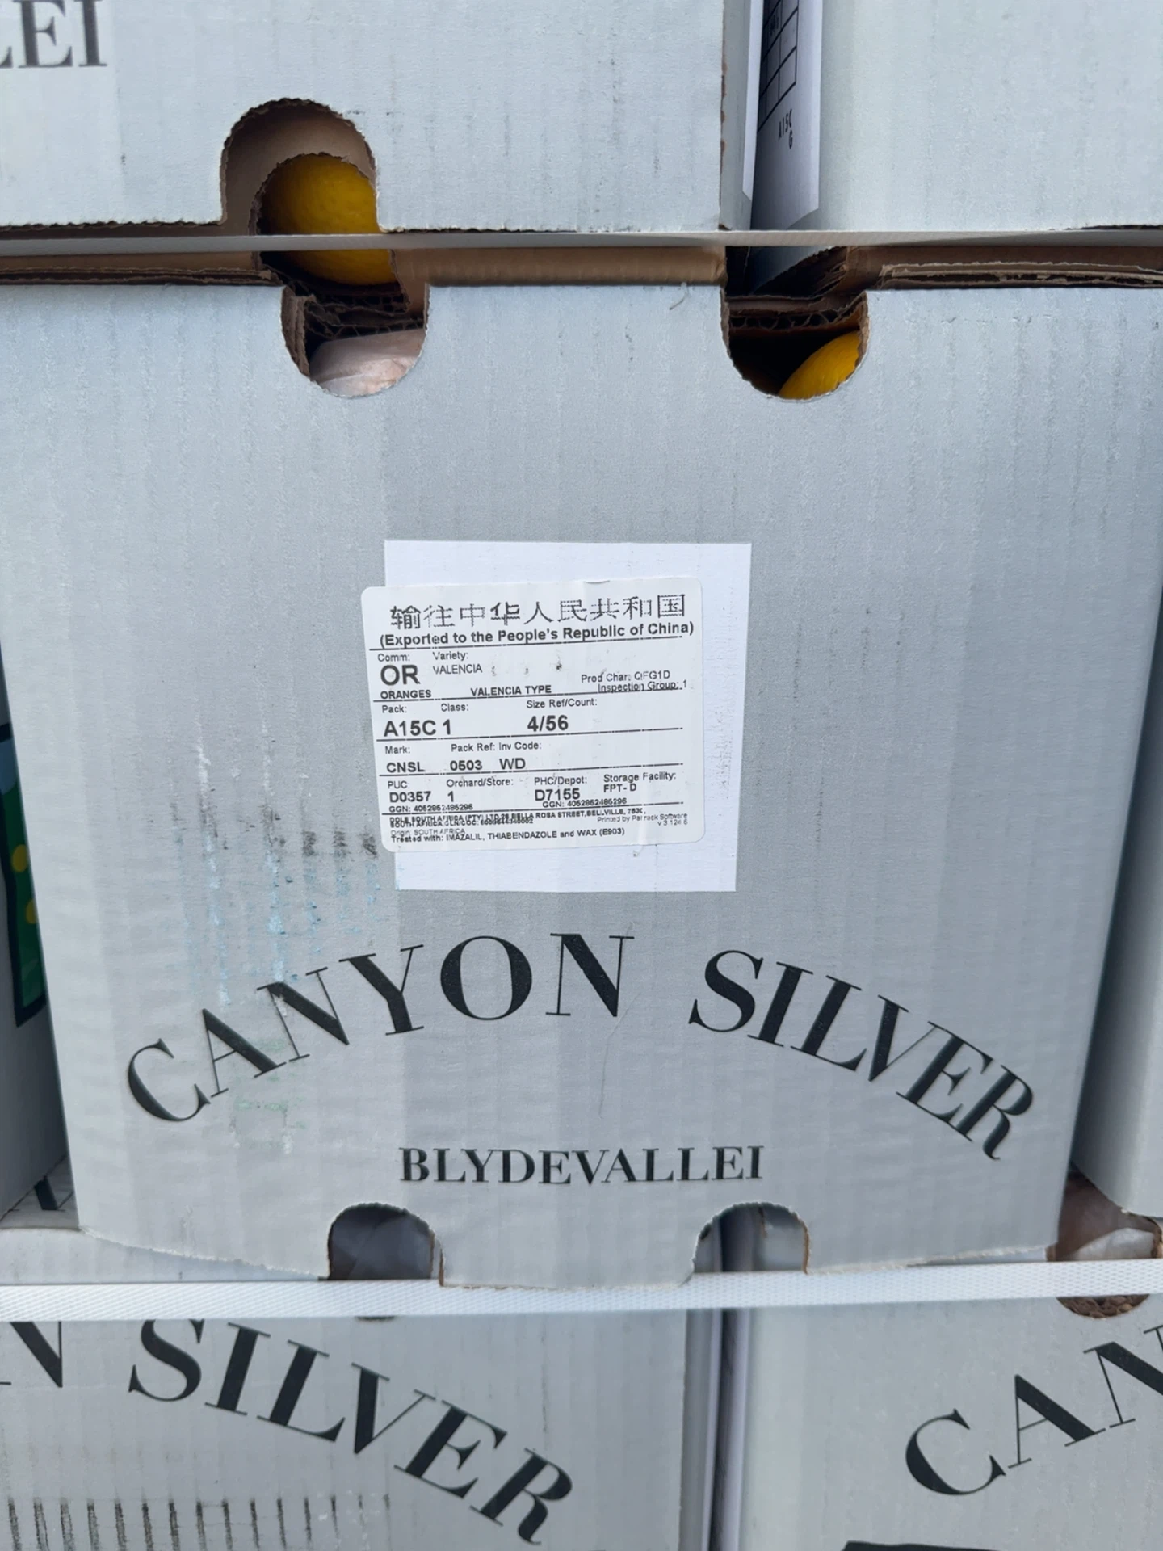 | 南非 | DOLE SOUTH AFRICA (PTY) LTD, 26 BELLA ROSA STREET, BELLVILLE, 7530 | CANYON SILVER | Valencia (Valencia Type) | Valencia夏橙 | A15C
40 |  | 澳大利亚 | Redland Premium Fruit PTY LTD, 30 Young Street, Mooroopna VIC 3629 | LATE LANE | — | Navel晚熟脐橙 | —

